Page de garde
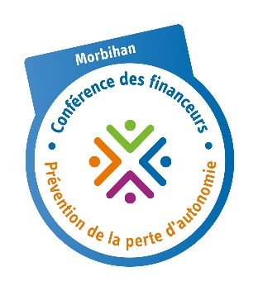
Appel à projets commun 2024 - Bilan de l'opération

 | Conférence des financeurs Conseil départemental du Morbihan Pour Bien Vieillir Bretagne Agence régionale de santé Bretagne

